Journaal
Hier vind je een leeg journaal. Kies in de kolom van de MAR-nummers het juiste MAR-nummer. De naam van de rekening verschijnt dan in de tweede kolom. Wanneer je fout hebt gekozen en je moet terug een lege regel hebben kies je voor 0 in de lijst van MAR-nummers. Op het tweede werkblad onderaan vind je een MAR. |  |  |  |  |  |  | Opgave
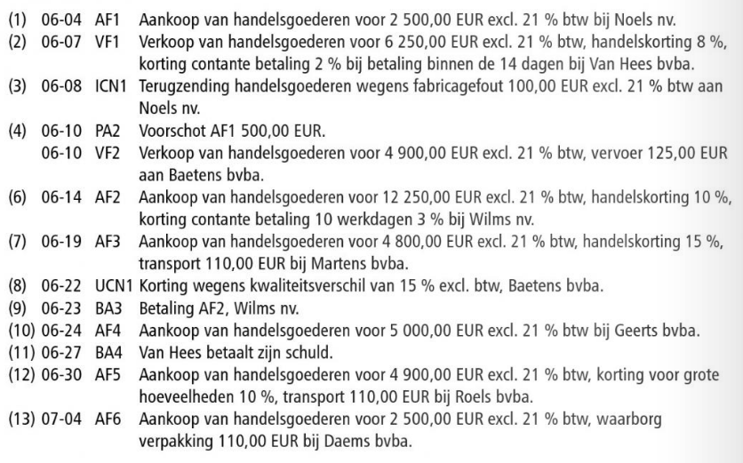

 |  | --------------- |  |  | ------------------------------------
 |  | leeg
 |  | leeg
 |  | leeg
 |  |  | a) | leeg
 |  |  |  | leeg
 |  |  |  | leeg

 |  | --------------- |  |  | ------------------------------------
 |  | leeg
 |  | leeg
 |  | leeg
 |  |  | a) | leeg
 |  |  |  | leeg
 |  |  |  | leeg

 |  | --------------- |  |  | ------------------------------------
 |  | leeg
 |  | leeg
 |  | leeg
 |  |  | a) | leeg
 |  |  |  | leeg
 |  |  |  | leeg

 |  | --------------- |  |  | ------------------------------------
 |  | leeg
 |  | leeg
 |  | leeg
 |  |  | a) | leeg
 |  |  |  | leeg
 |  |  |  | leeg

 |  | --------------- |  |  | ------------------------------------
 |  | leeg
 |  | leeg
 |  | leeg
 |  |  | a) | leeg
 |  |  |  | leeg
 |  |  |  | leeg

 |  | --------------- |  |  | ------------------------------------
 |  | leeg
 |  | leeg
 |  | leeg
 |  |  | a) | leeg
 |  |  |  | leeg
 |  |  |  | leeg

 |  | --------------- |  |  | ------------------------------------
 |  | leeg
 |  | leeg
 |  | leeg
 |  |  | a) | leeg
 |  |  |  | leeg
 |  |  |  | leeg

 |  | --------------- |  |  | ------------------------------------
 |  | leeg
 |  | leeg
 |  | leeg
 |  |  | a) | leeg
 |  |  |  | leeg
 |  |  |  | leeg

 |  | --------------- |  |  | ------------------------------------
 |  | leeg
 |  | leeg
 |  | leeg
 |  |  | a) | leeg
 |  |  |  | leeg
 |  |  |  | leeg

 |  | --------------- |  |  | ------------------------------------
 |  | leeg
 |  | leeg
 |  | leeg
 |  |  | a) | leeg
 |  |  |  | leeg
 |  |  |  | leeg

 |  | --------------- |  |  | ------------------------------------
 |  | leeg
 |  | leeg
 |  | leeg
 |  |  | a) | leeg
 |  |  |  | leeg
 |  |  |  | leeg

 |  | --------------- |  |  | ------------------------------------
 |  | leeg
 |  | leeg
 |  | leeg
 |  |  | a) | leeg
 |  |  |  | leeg
 |  |  |  | leeg

 |  | --------------- |  |  | ------------------------------------
 |  | leeg
 |  | leeg
 |  | leeg
 |  |  | a) | leeg
 |  |  |  | leeg
 |  |  |  | leeg

 |  | --------------- |  |  | ------------------------------------
 |  | leeg
 |  | leeg
 |  | leeg
 |  |  | a) | leeg
 |  |  |  | leeg
 |  |  |  | leeg

 |  | --------------- |  |  | ------------------------------------
 |  | leeg
 |  | leeg
 |  | leeg
 |  |  | a) | leeg
 |  |  |  | leeg
 |  |  |  | leeg

 |  | --------------- |  |  | ------------------------------------

 |  |  | a) | leeg
 |  |  |  | leeg
 |  |  |  | leeg

 |  | --------------- |  |  | ------------------------------------
 |  | leeg
 |  | leeg
 |  | leeg
 |  |  | a) | leeg
 |  |  |  | leeg
 |  |  |  | leeg

 |  | --------------- |  |  | ------------------------------------
 |  | leeg
 |  | leeg
 |  | leeg
 |  |  | a) | leeg
 |  |  |  | leeg
 |  |  |  | leeg

 | 0 | --------------- |  |  | ------------------------------------

naam | nummer
0 | leeg
10000 | Kapitaal
13000 | Reserves
14000 | Overgedragen winst
14100 | Overgedragen verlies (-)
17300 | Kredietinstellingen
17400 | Overige leningen
21000 | Kosten van onderzoek en ontwikkeling
21009 | Afgeschreven kosten van onderzoek en ontwikkeling (-)
21100 | Concessies, octrooien, licenties, merken…
21109 | Concessies, octrooien, licenties, merken…, GA (-)
21200 | Goodwill
21209 | Geboekte afschrijving op Goodwill (-)
22000 | Terreinen
22100 | Gebouwen AW
22109 | Gebouwen geboekte afschrijvingen (-)
23100 | Machines AW
23109 | Machines geboekte afschrijvingen (-)
23200 | Uitrusting AW
23209 | Uitrusting: geboekte afschrijvingen (-)
24000 | Meubilair AW
24009 | Meubilair geboekte afschrijvingen (-)
24100 | Rollend Materieel AW
24109 | Rollend Materieel geboekte afschrijvingen (-)
26000 | Overige MVA: AW
26009 | Overige MVA: geboekte afschrijvingen (-)
34000 | AW Handelsgoederen
40000 | Handelsdebiteuren
40700 | Dubieuze vorderingen
40900 | Geboekte waardeverminderingen op HV (-)
41100 | Terug te vorderen BTW
41110 | BTW op aankopen
41120 | BTW op inkomende CN's
41630 | Voorschotten op lonen en wedden
41800 | Terug te sturen verpakking aan leveranciers
42300 | Kredietinstellingen>1 jaar die binnen het jaar vervallen
43000 | Kredietinstellingen: schulden £1 jaar
44000 | Leveranciers
45100 | Te betalen BTW |  |  |  |  | £
45110 | BTW op verkopen
45120 | BTW op uitgaande CN's
45250 | Te betalen andere belastingen
45300 | Ingehouden bedrijfsvoorheffing
45400 | RSZ werknemer
45410 | RSZ werkgever
45500 | Bezoldigingen
45940 | Te betalen sociaal secretariaat
48800 | Terug te sturen verpakking door klanten
48920 | R/C Exploitant
53000 | Termijndeposito's > 1 jaar
53100 | Termijndeposito's > 1 maand en < 1 jaar
53200 | Termijndeposito's < 1 jaar
55000 | Bank
55100 | KBC R/C
55200 | BNP Paribas Fortis R/C
55300 | ING R/C
55400 | Bpost Bank R/C
57000 | Kas
58000 | Interne overboekingen
60400 | Aankopen Handelsgoederen
60410 | Creditnota's HG (-)
60420 | Handelskorting HG (-)
60430 | Aankoopkosten handelsgoederen
60940 | Voorraadwijziging handelsgoederen
61100 | Huur en huurkosten
61200 | Onderhouden en herstellingen
61300 | Energiekosten
61400 | Telefoon
61500 | Reclame en advertenties
61600 | Verzekeringen
61700 | Vervoer en verplaatsingskosten
61800 | Beheerskosten sociaal secretariaat
61900 | Andere diverse kosten
62020 | Bezoldigingen bedienden
62030 | Bezoldigingen arbeiders
62100 | Werkgeversbijdrage RSZ
62300 | Andere personeelskosten
63000 | Afschrijvingen op oprichtingskosten
63010 | Afschrijvingen op IVA
63020 | Afschrijvingen op MVA
63300 | Waardeverminderingen op HV - toevoeging
64000 | Bedrijfsbelastingen
64100 | Minderwaarde op de courante realisatie van VA
64200 | Minderwaarde op de realisatie van HV
65000 | Kosten verbonden aan schulden
65700 | Betalingskorting aan klanten
66100 | Niet-recurrente (Uitzonderlijke) afschrijvingen MVA
66110 | Niet-recurrente (Uitzonderlijke) afschrijvingen IVA
66800 | Andere Niet-recurrente (uitzonderlijke) financiële kosten
67000 | Verschuldigde of gestorte belastingen en voorheffingen
69000 | Overgedragen verlies vorig boekjaar
69200 | Toevoeging aan reserves
69300 | Over te dragen winst
69400 | Vergoeding kapitaal
69500 | Vergoeding bestuurders of zaakvoerders
70000 | Verkopen Handelsgoederen
70010 | Creditnota's HG (-)
70020 | Handelskorting HG (-)
70030 | Doorgerekende kosten HG
74200 | Meerwaarde op de realisatie van HV
74300 | Huuropbrengsten
74100 | Meerwaarde op de courante realisatie van MVA
74900 | Diverse bedrijfsopbrengsten
75100 | Opbrengsten uit vlottende activa
75700 | Betalingskorting van leveranciers
75900 | Diverse financiële opbrengsten
76900 | Andere Niet-recurrente (uitzonderlijke) financiële opbrengsten
79300 | Over te dragen verlies

oplossing
